Hoja1
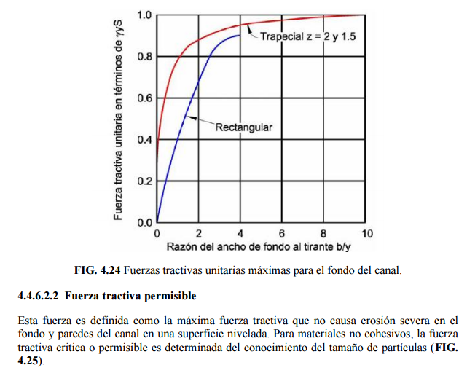
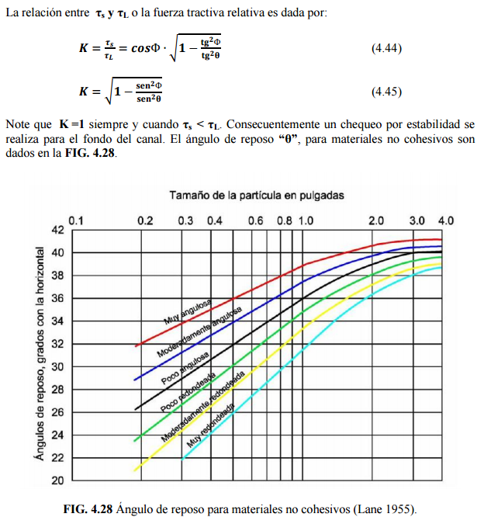
FUERZA TRACTIVA USANDO SHIELDS RESOLVIENDO ANCHO EN LA BASE Y TAMAÑO MÍNIMO DE PARTICULAS REQUERIDAS EN EL LECHO PARA SECCIÓN ESTABLE

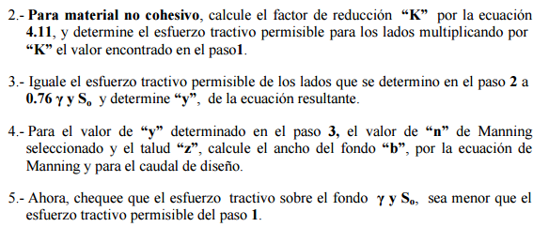
Datos de Entrada |  |  |  | Peso Específico del Agua - γ |  |  | Esfuerzo tractivo permisible, lb/ft² (Valores recomendados)
Caudal | Q | 130 | m³/s | Temperatura °C | γ Peso Específico N / m³ | Notas | Diámetro promedio de la partícula (mm), Shields D50, Lane D75 | Canales de material grueso no cohesivo (Tamaño 25% o mayor) | Canales con alto contenido de finos en el agua | Canales con poco sedimento en el agua | Canales con agua clara
Pendiente | So | 0.0008969 | m/m | 0 | 9805 | La temperatura es empleada para calcular el peso específico del | 0.1
Gravedad | g | 9.806 | m/s² | 5 | 9806 |  | 0.2
Factor de conversión de unidades | c | 1 | adim. | 10 | 9803 |  | 0.3
Temperatura media del agua | t | 15 | °C | 20 | 9786 |  | 0.4
Peso Específico del Agua | γ | 9793.0614326 | N / m³ | 40 | 9737 |  | 0.5
Ancho Máximo disponible en valle | T | 300 | m | 60 | 9658 |  | 0.6
Altura disponible sin borde libre | y | 1.28 | m | 80 | 9557 |  | 0.7
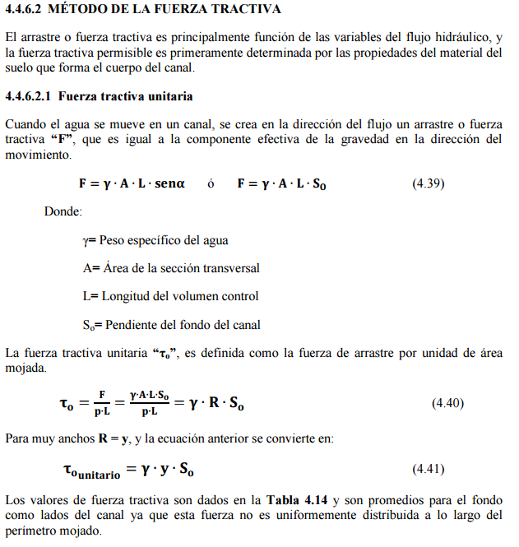
D50 Tamaño de partícula | D50 izq | D50 lecho | D50 der | 100 | 9438 |  | 0.8
en mm | 0.146 | A resolver | 0.146 |  |  |  | 0.9
Talud (m/m) | Izq z1:1 |  | Der z2:1 |  |  |  | 1
 | 14 |  | 14 |  |  |  | 2
Ángulo del Talud (°) | 𝛼1 |  | 𝛼2 |  |  |  | 3
 | 4.08561678 |  | 4.08561678 |  |  |  | 4
Ángulo de reposo del sedimento (°) | 𝜃 izq | 𝜃 lecho | 𝜃 der |  |  |  | 5
 | 35 | 35 | 35 |  |  |  | 6 | 0.1
Rugosidad (adim.) | n izq | n lecho | n der |  |  |  | 7 | 0.12
 | 0.018 | 0.018 | 0.018 |  |  |  | 8 | 0.14
 |  |  |  |  |  |  | 9 | 0.16
 |  |  |  |  |  |  | 10 | 0.175
Factor de reducción del esfuerzo cortante crítico |  |  |  |  |  |  | 20 | 0.33
 |  |  |  |  |  |  | 30 | 0.5
Sí 𝛼 > 𝜃, aplicar factor de reducción K𝛼 |  |  |  |  |  |  | 40 | 0.67
 |  |  |  |  |  |  | 50 | 0.835
Factor de reducción del esfuerzo cortante crítico | K𝛼 izq |  | K𝛼 der |  |  |  | 60 | 1
 | 0.9922552717 |  | 0.9922552717 |  |  |  | 70 | 1.175
 | 0.9922552717 |  | 0.9922552717 |  |  |  | 80 | 1.345
 |  |  |  | x² | x | c | 90 | 1.52
 |  |  |  | -0.031301986872 | -0.60655681027 | 9809.2027318 | 100 | 1.7

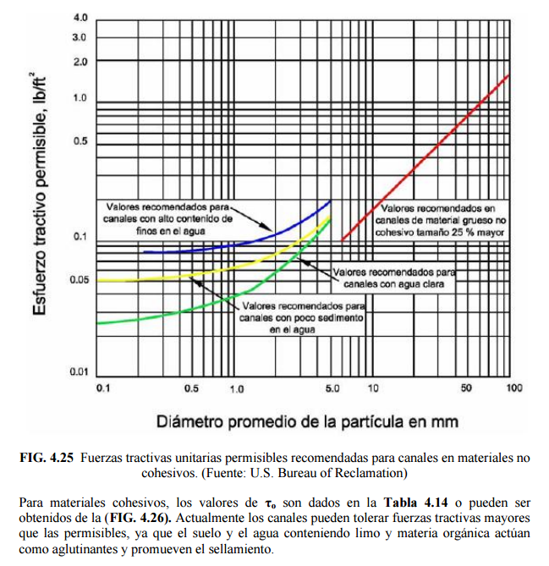
Conocido y, encontrar el ancho del canal usando la ecuación de Manning

Altura disponible sin borde libre | y | 1.28 | m
Acho en la base a resolver | b | 43.537532152 | m
Área hidráulica | A | 78.665641154 | m²
Perímetro mojado | Pm | 79.468844402 | m
Radio hidráulico | R | 0.98989285356 | m

Ecuación de Manning | 0 = | -1.0142195976E-05
$eq: τ$o
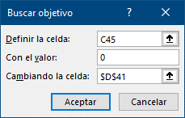

 |  |  |  |  |  |  | Canales de material grueso no cohesivo (Tamaño 25% o mayor)
 |  |  |  |  |  |  | x | c
Fuerza tractiva por unidad de área mojada, to |  |  |  |  |  |  | 0.016855018949 | -0.00042221358469
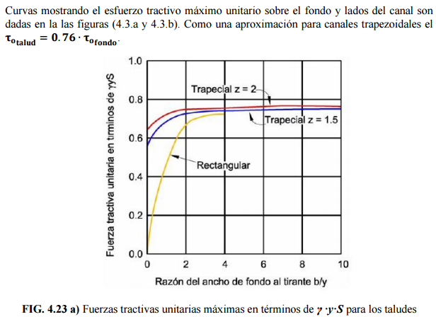

Peso Específico del Agua | γ | 9793.0614326 | N / m³
Radio hidráulico | R | 0.98989285356 | m
Pendiente | So | 0.0008969 | m/m
Fuerza tractiva unitaria en fondo | to | 8.6946217213 | N / m²
Fuerza tractiva unitaria en talud para canales trapezoidales (Aprox.) | to talud | 6.6079125082 | N / m²
 |  | 8.6272842384

Si to < tcr, el canal es estable
Sí la fuerza tractiva en cualquier parte de la sección transversal es menor que el esfuerzo cortante crítico, el canal se considera estable.

Aproximación de Lane

